Start
Die aktuell brisanten Top 3 Gefahren für Dein Geld


Worum geht es?

 | Sicherlich kennst Du die vielen aktuellen Gefahren für Dein Vermögen, wie z.B. hohe Inflation, niedrige Zinsen, schwächelnde Banken und Sorgen um die EURO-Stabilität. ABER, kennst Du wirklich die Auswirkungen auf DEIN Vermögen? - Kennst Du wirklich die Auswirkungen auf Dein persönliches Vermögen? - Kannst Du wirklich schon abschätzen welche Risiken Dich persönlich am stärksten bedrohen? Das Ziel dieser Auswertung Diese Anlayse wird Dir dabei helfen in wenigen Minuten Deine persönlichen Risiken zu ermitteln. Am Ende sollst Du für Dich eine klare und konkrete Schätzung über Deine Vermögensrisiken in den Händen halten inkl. möglicher Lösungsvorschläge und Tipps, was Du konkret zum Schutz für Dich und Deine Familie tun kannst.

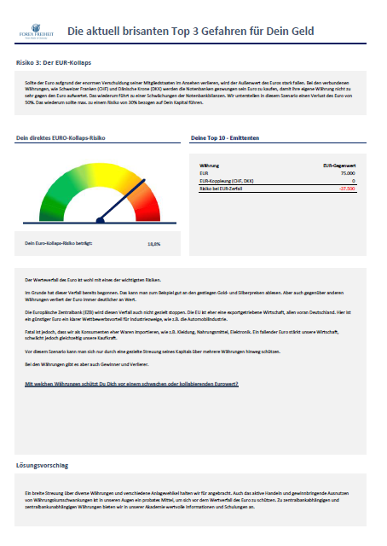

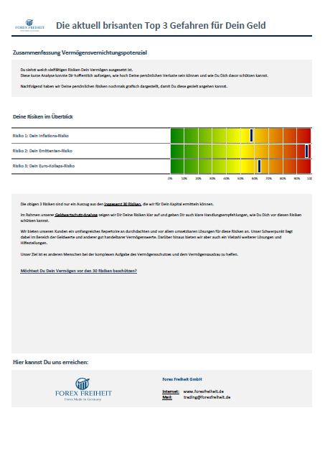
Die Auswertung

Eingabe Starten
PDF erstellen

Disclaimer

 | Forex Freiheit GmbH, Starckstrasse 17, 90453 Nürnberg, Deutschland Copyright 2022 Alle Rechte der deutschsprachigen Ausgabe bei Forex Freiheit GmbH. Nachdrucke und Veröffentlichungen, auch auszugsweise, sind nicht gestattet. Unsere Informationen sind ausschließlich für den eigenen Gebrauch bestimmt. RISIKOHINWEIS: Die Informationen basieren auf Quellen, die wir für zuverlässig halten. Die Angaben erfolgen nach sorgfältiger Prüfung, jedoch ohne Gewähr. Alle Meinungen, Nachrichten, Recherchen, Analysen, Kurse oder andere Informationen in dieser Publikation oder in anderen Materialien, die von Forex Freiheit GmbH, ihren verbundenen Unternehmen oder ihren Mitarbeitern zur Verfügung gestellt werden, sind als allgemeine Kommentare anzusehen und stellen keine Investmentberatung oder Aufforderung zum Kauf oder Verkauf von Devisen, CFDs, Kryptowährungen oder jeglichen anderen Wertpapieren dar. Ihre persönlichen Umstände werden dabei nicht berücksichtigt, handeln oder investieren Sie bitte nicht nur aufgrund dieser Informationen. Mit der Sichtung jeglicher Materialien, die von Forex Freiheit GmbH erstellt wurden oder der Nutzung jeglicher Informationen dieser Seite stimmen Sie zu, dass dies allgemeines Informationsmaterial darstellt, und dass Sie weder eine Person noch eine Unternehmung für Verluste verantwortlich machen, die durch die Inhalte oder allgemeine Information entstanden sind, die von Forex Freiheit GmbH, deren Mitarbeiter, Direktoren oder anderer Mitglieder bereitgestellt wurden. Um jeglichen Zweifel auszuräumen: Alle Materialien und Informationen, die von Forex Freiheit GmbH, den damit verbundenen Unternehmen und Mitarbeitern zur Verfügung gestellt werden, sind als für Informations- und Bildungszwecke konzipiert anzusehen und dürfen nicht als individuelle Investment Beratung angesehen werden. Obwohl alle Bemühungen unternommen werden, die Richtigkeit der in dieser Publikation enthaltenen Informationen zu überprüfen, kann Forex Freiheit GmbH keine Verantwortu

Eingabe
Die aktuell brisanten Top 3 Gefahren für Dein Geld

Start
Eingabe
Deine Vermögensaufstellung

Risiko 1 - Inflation
 | In dieser Tabelle kannst Du Deine Vermögenswerte eintragen. Es ist uns wichtig zu erwähnen, dass Deine persönlichen Daten in dieser Datei nur auf Deinem Rechner verbleiben. Sobald Du diese Tabelle ausgefüllt hast, kannst Du Dir die Auswertungen zu den einzelnen Risiken ansehen. Im Reiter Start hast Du die Möglichkeit Dir die Anlayse als PDF-Datei anzeigen zu lassen.
Risiko 2 - Emittent

Risiko 3 - Euro-Kollaps

Zusammenfassung

 | Bezeichnung (z.B. Bankname) | Anlageklasse | Währung | Gegenwert in EUR
PDF erstellen

 | Reinvermögen |  |  | 0

Risiko 1 - Inflation
Die aktuell brisanten Top 3 Gefahren für Dein Geld

Start
Eingabe
Risiko 1: Das Inflations-Risiko

Risiko 1 - Inflation
Risiko 2 - Emittent
 | In einem Szenario hoher Inflation werden Teile Deines Kapitals an Kaufkraft verlieren. Wir unterstellen, dass sich die Kaufkraft des Geldes in den nächsten 10 Jahren halbiert. Ein Rückgang Deiner gesamten Kaufkraft von mehr als 33% erachten wir als extrem kritisch.

Risiko 3 - Euro-Kollaps
Zusammenfassung

PDF erstellen
Dein Inflationsrisiko |  | Deine Anlageklassen

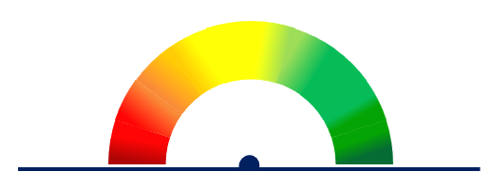
 |  |  | Anlageklassen | IST-Betrag | Kalk-Risiko | Tachonadel
 |  |  | Bargeld | 0 | 0 | Min | Max
 |  |  | Bankguthaben & Anleihen | 0 | 0 | 0% | 33%
 |  |  | Kredite-Konsum | 0 |  | Wert | 32%
 |  |  | Kredite-Immobilien | 0
 |  |  | Immobilien | 0 |  | Nadelstand | 175%
 |  |  | Depotwerte (Aktien & Fonds) | 0 |  | Nadeldicke | 1%
 |  |  | Edelmetalle | 0 |  | Leer | 180%
 |  |  | Kryptos | 0
 |  |  |  |  |  | Absolut

 | Dein Inflationsverlustrisiko für 10 Jahre für Dein Gesamtvermögen beträgt

 | Die Inflationsgefahren sind allgegenwärtig. In der EU ist die Inflationsrate auf über 5,0% (Dezember 2021) gestiegen. In Deutschland liegt der Wert im November 2021 bei 5,2% und in den USA liegt die Inflationsrate sogar bei 6,2%. So hoch wie seit 30 Jahren nicht mehr! Bei einem Vermögen von EUR 500.000 verzehrt die Inflation somit ca. 5,2% = EUR 26.000 pro Jahr! Gerade Bargeld, Bankguthaben, aber auch der persönliche Konsum und somit auch die Konsumschulden sind direkt davon betroffen. Die anderen Anlageklassen können den inflationären Werteverfall meist auch nur bedingt ausgleichen. Hier werden die Schutzmöglichkeiten teilweise überschätzt. Auch Aktien haben in Phasen starker Inflation gelitten. Insbesondere in der Phase der Stagflation in den 1970ern konnten US-Aktien die Inflation aufgrund der geringen wirtschaftlichen Dynamik nicht ausgleichen. Eine reine Buy&Hold-Aktienanlage hätte enorme Verluste gebracht. Auch hier ist das aktive Handeln gefragt. Wie entfliehst Du der Inflation?

Lösungsvorschlag

 | Einer hohen Inflation kann man nur mit ausreichend hohen Kapitalerträgen entgegen wirken. Unseren Kunden geben wir konkrete Tipps und Strategien mit denen dies möglich ist.

Risiko 2 - Emittent
Die aktuell brisanten Top 3 Gefahren für Dein Geld

Start
Eingabe
Risiko 2: Das Anlagerückzahlungs-Risiko (Risk of Return of Invested Capital)

Risiko 1 - Inflation
Risiko 2 - Emittent
 | Das Anlagerückzahlungs-Risiko gibt an, wie sehr Du von einer einzelnen Bank oder Kapitalanlagestelle abhängig bist. Im Falle einer Insolvenz der Bank sollte maximal 10% Deines Vermögens betroffen sein. Ein Anteil von mehr als 25% bei einer Bank bzw. Kapitalanlagestelle halten wir für sehr kritisch.

Risiko 3 - Euro-Kollaps
Zusammenfassung

PDF erstellen
Dein Anlagerückzahlungs-Risiko (Emittentenrisiko) |  |  | Deine Top 10 - Anlagestellen

 |  |  |  |  |  | Tachonadel |  | Emittent | Abs-Value
 |  |  |  | Emittent | EUR-Gegenwert absolut | Min | Max |  | 0
 |  |  |  |  |  | 0% | 25% |  | 0
 |  |  |  |  |  | Wert | #DIV/0! |  | 0
 |  |  |  |  |  |  |  |  | 0
 |  |  |  |  |  | Nadelstand | #DIV/0! |  | 0
 |  |  |  |  |  | Nadeldicke | 1% |  | 0
 |  |  |  |  |  | Leer | 180% |  | 0
 |  |  |  |  |  |  |  |  | 0
 |  |  |  |  |  | Risiko | #DIV/0! |  | 0
 |  |  |  |  |  | Max | 0 |  | 0
 | Dein größtes Einzelrisiko beträgt | #DIV/0! |  |  |  | Absolute Gesamtvermögen | 0 |  | 0
 |  |  |  |  |  |  |  |  | 0
 |  |  |  |  |  |  |  |  | 0
 |  |  |  |  |  |  |  |  | 0
 |  |  |  |  |  |  |  |  | 0
 | Weithin herrscht die Ansicht, dass die Guthaben bei der Hausbank in der Europäischen Union (EU) mit EUR 100.000 durch den Einlagensicherungsfonds gedeckt sind. Dies sehen wir nicht als gesichert an, da zum Beipiel der deutsche Einlagensicherungsfonds nicht vollumfänglich rückgedeckt und entsprechend mit Kapital ausgestattet ist. Siehe auch Zitat auf der Homepage des Einlagensicherungsfonds: "Die Zielausstattung des Einlagensicherungsfonds ist angelehnt an die der gesetzlichen Einlagensicherung und auf 0,8% der gedeckten Einlagen festgelegt. Dieser Wert soll bis 2024 erreicht sein." Die meisten Banken haben eine sehr unzureichende Eigenkapitalbasis. Die ersten Bankenpleiten, wie die Greensill Bank in Bremen, sind in 2021 bereits erfolgt. Und die deutsche Finanzaufsichtsbehörde Bundesanstalt für Finanzdienstleistungsaufsicht (BaFin) erwartet für die kommenden Jahre weitere Bankenpleiten. Wie bist Du vor Bankpleiten geschützt? |  |  |  |  |  |  |  | 0
 |  |  |  |  |  |  |  |  | 0
 |  |  |  |  |  |  |  |  | 0
 |  |  |  |  |  |  |  |  | 0
 |  |  |  |  |  |  |  |  | 0
 |  |  |  |  |  |  |  |  | 0
 |  |  |  |  |  |  |  |  | 0
 |  |  |  |  |  |  |  |  | 0
 |  |  |  |  |  |  |  |  | 0
 |  |  |  |  |  |  |  |  | 0
 |  |  |  |  |  |  |  |  | 0
 |  |  |  |  |  |  |  |  | 0
 |  |  |  |  |  |  |  |  | 0
 |  |  |  |  |  |  |  |  | 0
 |  |  |  |  |  |  |  |  | 0
 | Quellen: |  |  |  |  |  |  |  | 0
 | https://einlagensicherungsfonds.de/faq/ |  |  |  |  |  |  |  | 0
 | https://www.capital.de/wirtschaft-politik/bafin-befuerchtet-bankenpleiten |  |  |  |  |  |  |  | 0
 |  |  |  |  |  |  |  |  | 0
 |  |  |  |  |  |  |  |  | 0
Lösungsvorschlag |  |  |  |  |  |  |  |  | 0
 |  |  |  |  |  |  |  |  | 0
 |  |  |  |  |  |  |  |  | 0
 | Wir empfehlen die Verteilung des Kapitals auf verschiedene Kapitalanlagestellen mit solider Eigenkapitalbasis und unterschiedliche Anlageklassen. Unseren Kunden geben wir konkrete Tipps zur Auswahl. |  |  |  |  |  |  |  | 0
 |  |  |  |  |  |  |  |  | 0
 |  |  |  |  |  |  |  |  | 0
 |  |  |  |  |  |  |  |  | 0
 |  |  |  |  |  |  |  |  | 0
 |  |  |  |  |  |  |  |  | 0
 |  |  |  |  |  |  |  |  | 0
 |  |  |  |  |  |  |  |  | 0
 |  |  |  |  |  |  |  |  | 0
 |  |  |  |  |  |  |  |  | 0
 |  |  |  |  |  |  |  |  | 0
 |  |  |  |  |  |  |  |  | 0

Risiko 3 - EUR Kollaps
Die aktuell brisanten Top 3 Gefahren für Dein Geld

Start
Eingabe
Risiko 3: Der Euro-Kollaps

Risiko 1 - Inflation
Risiko 2 - Emittent
 | Sollte der Euro aufgrund der enormen Verschuldung seiner Mitgliedstaaten im Ansehen verlieren, wird der Außenwert des Euros stark fallen. Bei den verbundenen Währungen, wie Schweizer Franken (CHF) und Dänische Krone (DKK) werden die Notenbanken gezwungen sein Euro zu kaufen, damit ihre eigene Währung nicht zu sehr gegen den Euro aufwertet. Das wiederum führt zu einer Schwächungen der Notenbankbilanzen. Wir unterstellen in diesem Szenario einen Verlust des Euro von 50%. Das wiederum sollte max. zu einem Risiko von 30% bezogen auf Dein Kapital führen.

Risiko 3 - Euro-Kollaps
Zusammenfassung

PDF erstellen
Dein direktes EURO-Kollaps-Risiko |  |  | Deine Top 10 - Emittenten

 |  |  |  |  |  | Tachonadel
 |  |  |  | Währung | EUR-Gegenwert | Min | Max
 |  |  |  | EUR | 0 | 0% | 30%
 |  |  |  | EUR-Koppleung (CHF, DKK) | 0 | Wert | #DIV/0!
 |  |  |  | Risiko bei EUR-Kollaps | 0
 |  |  |  |  |  | Nadelstand | #DIV/0!
 |  |  |  |  |  | Nadeldicke | 1%
 |  |  |  |  |  | Leer | 180%

 |  |  |  |  |  | Absolut | #DIV/0!
 |  |  |  |  |  | Gesamtvermögen | 0
 | Dein Euro-Kollaps-Risiko beträgt: | #DIV/0!

 | Der Werteverfall des Euro ist wohl mit eines der wichtigsten Risiken. Im Grunde hat dieser Verfall bereits begonnen. Das kann man zum Beispiel gut an den gestiegen Gold- und Silberpreisen ablesen. Aber auch gegenüber anderen Währungen verliert der Euro immer deutlicher an Wert. Die Europäische Zentralbank (EZB) wird diesen Verfall auch nicht gezielt stoppen. Die EU ist eher eine exportgetriebene Wirtschaft, allen voran Deutschland. Hier ist ein günstiger Euro ein klarer Wettbewerbsvorteil für Industriezweige, wie z.B. die Automobilindustrie. Fatal ist jedoch, dass wir als Konsumenten eher Waren importieren, wie z.B. Kleidung, Nahrungsmittel, Elektronik. Ein fallender Euro stärkt unsere Wirtschaft, schwächt jedoch gleichzeitig unsere Kaufkraft. Vor diesem Szenario kann man sich nur durch eine gezielte Streuung seines Kapitals über mehrere Währungen hinweg schützen. Bei den Währungen gibt es aber auch Gewinner und Verlierer. Mit welchen Währungen schützt Du Dich vor einem schwachen oder kollabierenden Eurowert?

Lösungsvorschlag

 | Eine breite Streuung über diverse Währungen und verschiedene Anlagevehikel halten wir für angebracht. Auch das aktive Handeln und gewinnbringende Ausnutzen von Währungskursschwankungen ist in unseren Augen ein probates Mittel, um sich vor dem Wertverfall des Euro zu schützen. Zu zentralbankabhängigen und zentralbankunabhängigen Währungen bieten wir in unserer Akademie wertvolle Informationen und Schulungen an.

Zusammenfassung
Die aktuell brisanten Top 3 Gefahren für Dein Geld

Start
Eingabe
Zusammenfassung Vermögensvernichtungspotenzial

Risiko 1 - Inflation
Risiko 2 - Emittent
 | Du siehst welch vielfältigen Risiken Dein Vermögen ausgesetzt ist. Diese kurze Analyse konnte Dir hoffentlich aufzeigen, wie hoch Deine persönlichen Verluste sein können und wie Du Dich davor schützen kannst. Nachfolgend haben wir Deine persönlichen Risiken nochmals grafisch dargestellt, damit Du diese gezielt angehen kannst.

Risiko 3 - Euro-Kollaps
Zusammenfassung
PDF erstellen
 |  |  | Risiko 3: | Risiko 2: | Risiko 1:
 |  |  | #DIV/0! | #DIV/0! | 97%
Deine Risiken im Überblick |  |  | 2% | 2% | 2%

Risiko 1: Dein Inflations-Risiko
Risiko 2: Dein Emittenten-Risiko
Risiko 3: Dein Euro-Kollaps-Risiko

 | Die obigen 3 Risiken sind nur ein Auszug aus den insgesamt 30 Risiken, die wir für Dein Kapital ermitteln können. Im Rahmen unserer Geldwertschutz-Analyse zeigen wir Dir Deine Risiken klar auf und geben Dir auch klare Handlungsempfehlungen, wie Du Dich vor diesen Risiken schützen kannst. Wir bieten unseren Kunden ein umfangreiches Repertoire an durchdachten und vor allem umsetzbaren Lösungen für diese Risiken an. Unser Schwerpunkt liegt dabei im Bereich der Geldwerte und anderer gut handelbarer Vermögenswerte. Darüber hinaus bieten wir aber auch ein Vielzahl weiterer Lösungen und Hilfestellungen. Unser Ziel ist es anderen Menschen bei der komplexen Aufgabe des Vermögensschutzes und dem Vermögensausbau zu helfen. Möchtest Du Dein Vermögen vor den 30 Risiken beschützen?

Hier kannst Du uns erreichen:


 |  | Forex Freiheit GmbH Internet: www.forexfreiheit.de Mail: support@forexfreiheit.de

